상품제안서
클립펜 CLIPEN 매트 | 상품코드: S29914

 |  |  |  |  |  |  | 02-713-8555 | www.synergygift.co.kr
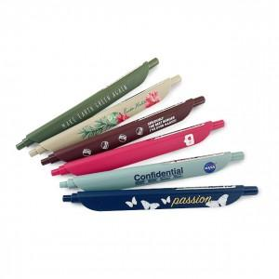 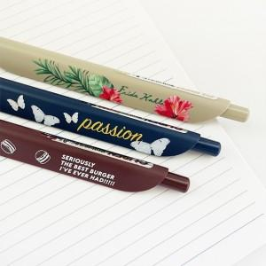 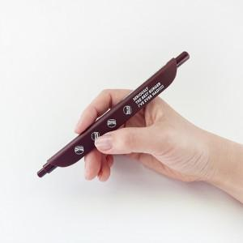

【상세/제작정보】 | 편안한 그립감, 간편한 북마크 기능 디자인 볼펜

【인쇄/포장옵션】 | 1P 풀칼라, 2P 풀칼라 / OPP(비닐)

【공급단가】 | 수량 | 100~ | 500~ | 1,000~ | 5,000~ | 10,000~
*VAT별도 | 1P | 2,650원 | 2,310원 | 2,000원 | 1,770원 | 1,610원
 | 2P | 5,040원 | 4,380원 | 3,790원 | 3,340원 | 3,030원
 | 1P+커스텀배경지 | 2,970원 | 2,630원 | 2,280원 | 2,030원 | 1,860원
 | 2P+커스텀배경지 | 5,430원 | 4,760원 | 4,120원 | 3,660원 | 3,340원

【상품 URL】 | https://www.synergygift.co.kr:443/src/goods_detail.php?gdno=29914

